organisatie structuur
De organisatiestructuur van Stichting Azibo
Stichting Azibo is een platte, groeiende organisatie. Het motto is: “de zorg doen we met ons allen” wat inhoud dat zowel bestuurder, zorgmanager en gedragsdeskundige frequent cliënt contact heeft.
 | Organogram 2020
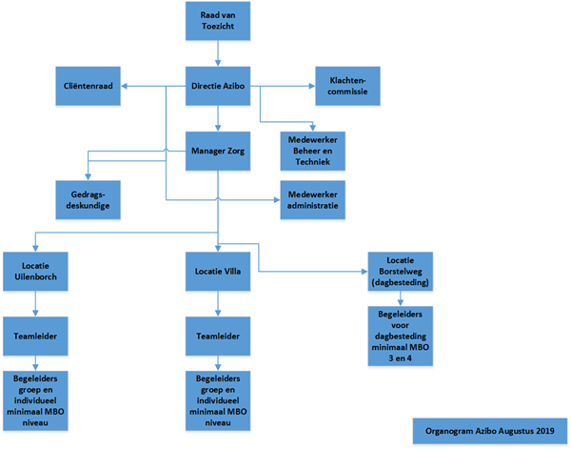

De organisatie kent 3 teams:
Stichting Azibo werkt met 3 teams.
Het 1e is team verbonden aan de 24-uurs locatie “de Uilenborch” daaraan is toegevoegd kleinschalig wonen aan de kuipersdijk ( 3 cliënten) . Met 24 uur zorg in de nabijheid. Hier wonen cliënten en er is altijd een begeleider aanwezig.
Het 2e team is verbonden aan de 12- uurs locatie “Villa Brinkhof” en de zorg voor cliënten die wonen in de wijk. Zij worden van daaruit ambulant ondersteunt en maken gebruik van een bereikbaarheid welke 24 uur per dag bereikbaar is.
Het 3e team is verbonden aan de dagbesteding en ondersteunt cliënten ambulant. Ook ambulante cliënten maken gebruik van de 24-uurs bereikbaarheid.

Stichting Azibo kent een opleidingsbeleid dat enerzijds voorziet in collectieve trainingen en
bijscholingen. Anderzijds kan elke medewerker elk jaar zijn opleidingswensen kenbaar maken. Dit
wordt besproken in de werkoverleggen en jaargesprekken. In 2020 is scholing moeizaam geweest ivm Corona

Er is meer gebruik gemaakt van inhuur van proffesionals via @maandag om de zorg te borgen.

Extra ondersteuning van de zelfsturende teams o.a. met gebruikmaking van het NEDAP-cliëntvolgsysteem.

Productiviteit gehele organisatie
De organisatie kent niet alleen medewerkers die aan de zorg werken. De organisatie kent
overhead in de vorm van kosten en indirect personeel. De kosten van het indirect personeel en de

kosten als huisvesting, ICT et cetera leiden samen met de loonkosten van de directe medewerkers
tot het uurtarief.
Overhead is niet alleen noodzakelijk om een organisatie te kunnen laten bestaan, maar het kan ook
efficiënt zijn. Ondersteunende functies zoals een secretariaat, leiden tot vermindering van de inzet
(en dus kosten) van (relatief duurdere) medewerkers. Daardoor kan met name het
aantal uren per activiteit relatief laag blijven.

Azibo besteed zaken uit aan andere organisaties,

Adcase verzorgt de declaratie binnen het berichten verkeer.
Zo doet het accountants kantoor van de Jong & Laan de
financiële administratie. En werken ze mee aan de
verantwoording voor de WMO, de jeugdwet en de
Subsidie van de gemeente Enschede. Voor het
verantwoorden van de WLZ zijn ze belast met de
nacalculatie en zij zijn verantwoordelijk bij het opstellen
wij zijn goed in zorg, anderen goed in overige diensten.
van de jaarverantwoording zorg en of jeugd.

Financiële risico’s
Stichting Azibo is als organisatie in toenemende mate afhankelijk van subsidies.
Van gunningen bij aanbestedingen, en keuzes welke gemaakt worden door cliënten
om elders zorg te willen verkrijgen. De markt is een sterk concurrerende markt.

Ziekteverzuim: een organisatie die veranderingen in werken doormaakt en meer met tijdelijk
personeel moet werken, loopt grotere risico’s op het gebied van ziekteverzuim.
In 2020 was er toenemde ziekte, waarbij cornona een rol heeft gespreeld. Dit maakte het een zwaarder jaar.

Automatisering: Stichting Azibo is afhankelijk van een goede kantoorautomatisering.
De complexiteit van de automatisering neemt toe.
Veiligheidsrisico’s: de huisvesting van Stichting Azibo is van goede kwaliteit. Wordt daar waar nodig aangepast aan de behoeft van de cliënt (prikkelarm, juiste ligging)
in 2020 is Azibo op zoek geweest naar woonruimte, Dit was binnne de gemeente Enschede een moeilijke zoek tocht.
Er is woonruimte gevonden in haaksbergen en de verbouwing ervan is in december 2020 gestart. De opelevering ervan zal media 2021 zijn.
Het biedt plek aan wonen voor 16 clienten met de behoefte aan 24- uurs zorg vanuit de WLZ GZ en GGZ.

